Лист1
АКАДЕМИЯ ФСО РОССИИ
КОНТАКТНАЯ ИНФОРМАЦИЯ

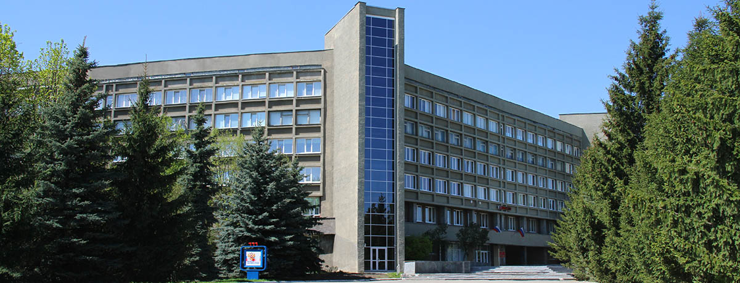
Академия ФСО России
Адрес: 302034, г. Орел, ул. Приборостроительная, д. 35
Документы для: начальника Академии
Электронная почта: priem@academ.msk.rsnet.ru
Телефоны для справок:
(4862) 54-97-63, 54-97-64, 54-97-65 – учебный отдел
(4862) 54-97-83 – отдел кадров
(4862) 54-95-27 – факс
Филиал Академии ФСО России
Воронежский институт правительственной связи
Адрес: 394042, г. Воронеж, ул. Минская, д.2
Документы для: начальника Института
Телефоны для справок:
(473) 210-30-14, 210-30-18 – учебный отдел
(473) 210-30-16 – отдел кадров
УССИ ФСО России в УФО
Адрес: г. Екатеринбург, ул. Вайнера, д. 4
Документы для: начальника Управления
Телефоны для справок:
359-69-53 – отделение кадров

Академия ФСО России – федеральное государственное казённое военное образовательное учреждение высшего образования. Академия в соответствии с имеющейся лицензией реализует образовательные программы высшего образования, образовательные программы среднего профессионального образования, основные программы профессионального обучения, дополнительные профессиональные программы.

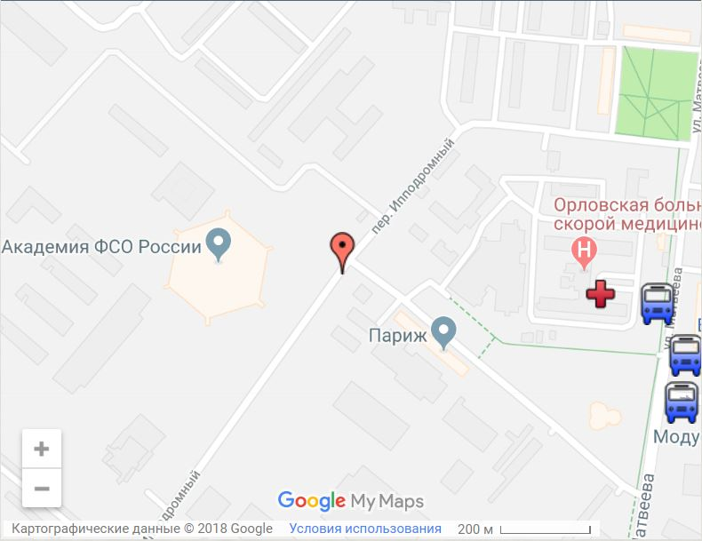
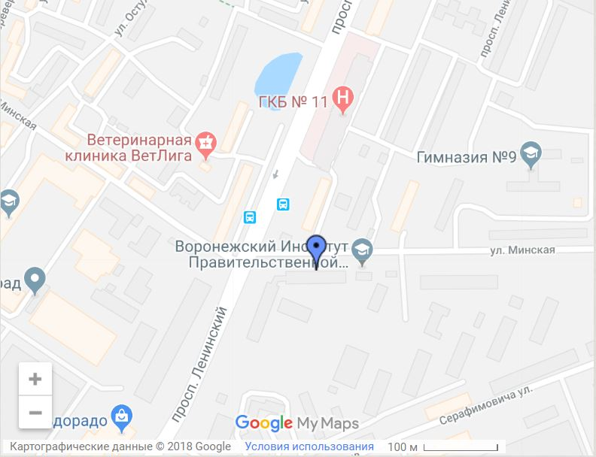

Информация, представленная в данном буклете, носит ознакомительный характер и может устареть по прошествиии времени.
Актуальную информацию по интересующим вопросам можно узнать, обратившись в Академию\Филиал по указанным телефонам или на официальном сайте Академии - academ.msk.rsnet.ru

Академия ФСО России
г. Орел, ул. Приборостроительная, д. 35
Филиал Академии ФСО России
г. Воронеж, ул. Минская, д. 2

Обучение курсантов в Академии осуществляется по следующим основным профессиональным образовательным программам:
высшего образования – программам специалитета:
09.05.01 – Применение и эксплуатация автоматизированных систем специального назначения;
11.05.04 – Инфокоммуникационные технологии и системы специальной связи;
10.05.02 – Информационная безопасность телекоммуникационных систем;
57.05.02 – Государственная охрана.
среднего профессиональное образование – программам подготовки специалистов среднего звена (реализуются в ВИПС (филиале) Академии ФСО России):
11.02.09 – Многоканальные телекоммуникационные системы;
11.02.10 – Радиосвязь, радиовещание и телевидение;
11.02.11 – Сети связи и системы коммутации.
После зачисления в Академию курсанты поступают на военную службу. Время обучения в вузе засчитывается в срок военной службы.
Во время обучения курсанты находятся на полном государственном (продовольственном и вещевом) обеспечении, им выплачивается денежное довольствие. В Академии имеются все необходимые социально-бытовые условия для организации и обеспечения жизнедеятельности слушателей и курсантов. Для курсантов 1–2 годов обучения оборудованы казарменные помещения, для слушателей и курсантов 3–5 годов обучения – общежития. Питание организовано в пяти столовых Академии. Функционирует медицинская служба, штат которой представлен врачами всех необходимых специальностей.
Отбор кандидатов для обучения в Академии ФСО России проводится из числа граждан Российской Федерации, имеющих среднее профессиональное образование (обучающихся в профессиональных образовательных организациях) или среднее общее образование (обучающихся в старших классах общеобразовательных организаций), из числа:
- граждан, не проходивших военную службу, – в возрасте от 16 до 22 лет включительно;
- граждан, прошедших военную службу, и граждан, проходящих военную службу (военнослужащих), – до достижения ими возраста 24 лет.
Возраст граждан, поступающих на обучение, определяется на 1 августа года поступления в Академию ФСО России.
Отбор кандидатов соответствует порядку отбора граждан Российской Федерации на военную службу по контракту в органы государственной охраны.
Образовательный отбор кандидатов для обучения по образовательным программам высшего образования на очную форму обучения проводится в форме конкурса на основании оцениваемых по стобальной шкале результатов единого государственного экзамена .
Значения минимального количества баллов единого государственного экзамена по общеобразовательным предметам, соответствующим специальностям подготовки, по которым производится прием в Академию ФСО России для обучения по программам высшего образования в 2018 году:
- Русский язык – 40 баллов; - Математика – 40 баллов; - Физика – 40 баллов.
Кандидаты сдают ЕГЭ в субъекте Российской Федерации по месту проживания.
Проверка участия кандидата в ЕГЭ, а также подтверждение правильности сведений о результатах ЕГЭ осуществляются путем направления соответствующего запроса в федеральную базу данных об участниках и о результатах ЕГЭ.
Оценка уровня физической подготовленности кандидатов осуществляется в форме практического выполнения трех упражнений (для граждан, из числа мужского пола - подтягивание, бег на 100 м, бег на 3 км; из числа женского пола - комплексное силовое упражнение, бег на 100 м, бег на 1 км).
Уровень физической подготовленности оценивается по результатам выполнения всех упражнений по системе оценок «зачтено» - «не зачтено». Оценка «зачтено» выставляется кандидату при получении им положительных оценок при сдаче всех упражнений или получении оценки «неудовлетворительно» по одному упражнению и оценки не ниже «хорошо» по остальным упражнениям. Кандидат, получивший оценку «не зачтено», к дальнейшему профессиональному отбору не допускается.
Медицинское освидетельствование кандидатов проводится на основании пункта 8 статьи 5 "Положения о порядке прохождения военной службы" и в соответствии с постановлением Правительства Российской Федерации от 04.07.2013 № 565 "Об утверждении Положения о военно-врачебной экспертизе" военно-врачебной комиссией по медицинскому освидетельствованию.
В состав военно-врачебной комиссии входят врачи-специалисты, определяющие категорию годности гражда Российской Федерации к военной службе:
- Окулист;
- Оториноларинголог (ЛОР)
- Невропатолог;
- Психиатр;
- Стоматолог;
- Хирург;
- Терапевт;
- Дерматовенеролог.
В случае необходимости и другие врачи.
Актуальную информацию по вопросу поступления можно узнать на официальном сайте Академии academ.msk.rsnet.ru

